Demande équipements
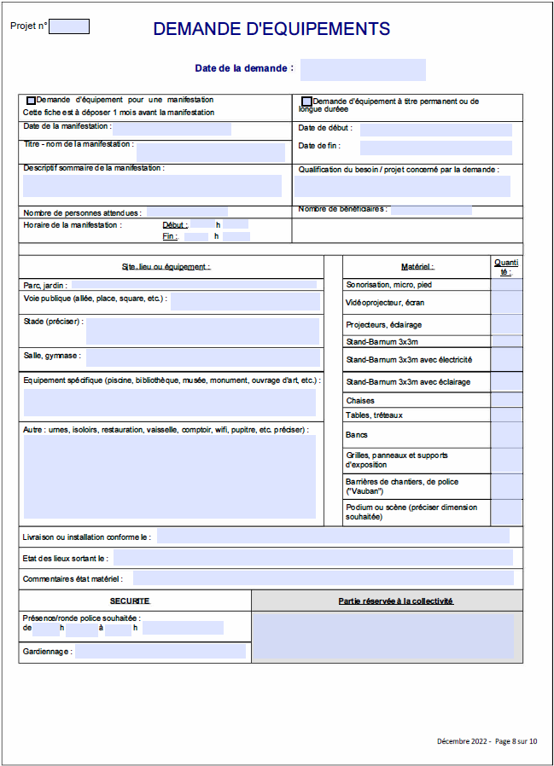

FALSE | FALSE

